关系图
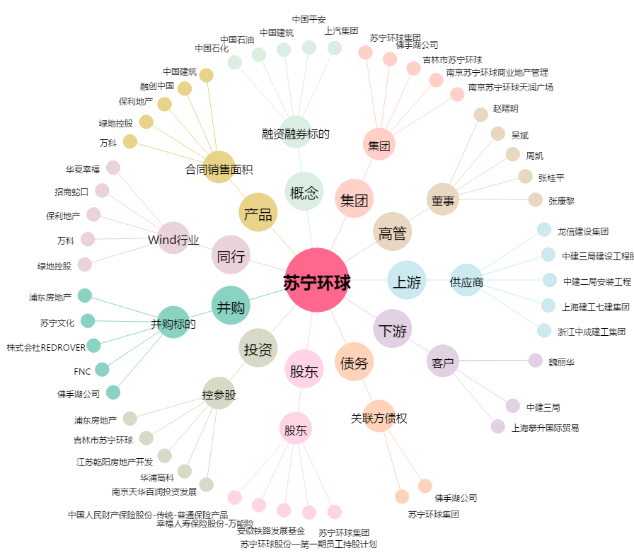
苏宁环球[000718.SZ] - 关系概览图

